2026年1月
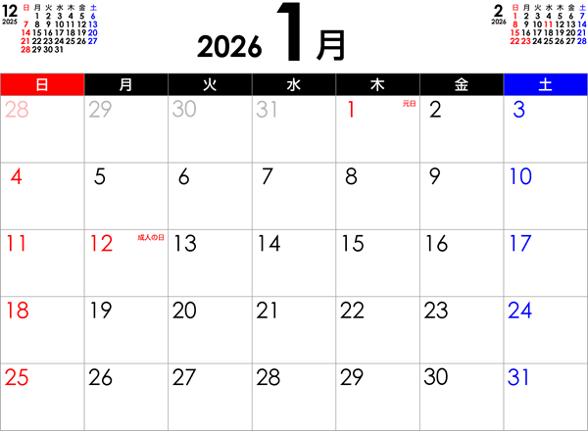

10.971歩
11.212歩
11.153歩

10.574歩
8.277歩
5.298歩

4.453歩
3.903歩
9.095歩
9.363歩
4.305歩
7.184歩

5.212歩
9.420歩
8.848歩
9.408歩
6.879歩

2026年2月
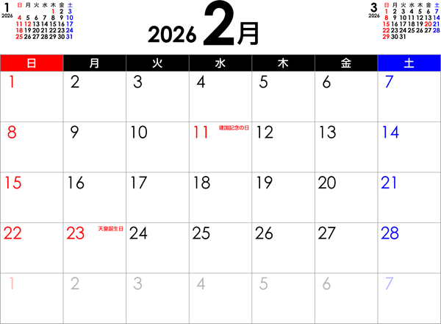

11.651歩
6.189歩
5.780歩

11.079歩
9.941歩
8.979歩
4.850歩

4.085歩
7.392歩
7.852歩
10.119歩
7.250歩

6.639歩
8.845歩
8.110歩
11.387歩
6.800歩

2026年3月
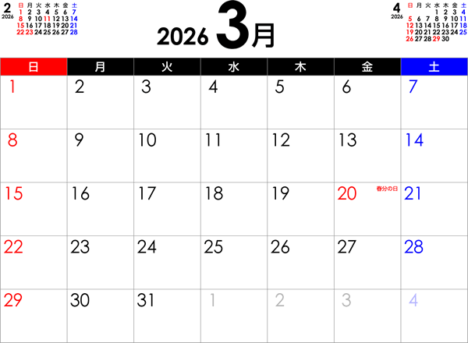

6.490歩
7.660歩

7.622歩

8.879歩

2026年4月
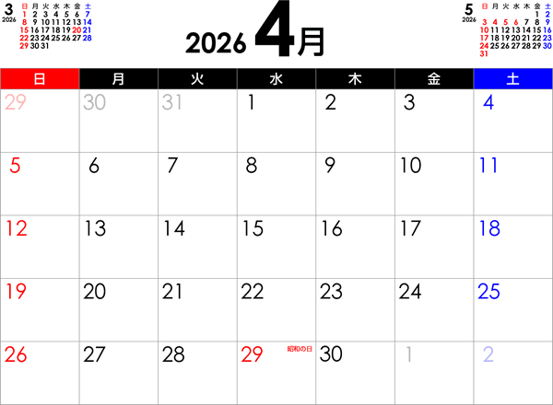

7.360歩
10.817歩

7.635歩
6.828歩

7.119歩
7.998歩
4.829歩

6.030歩
7.437歩
9.354歩

2026年5月
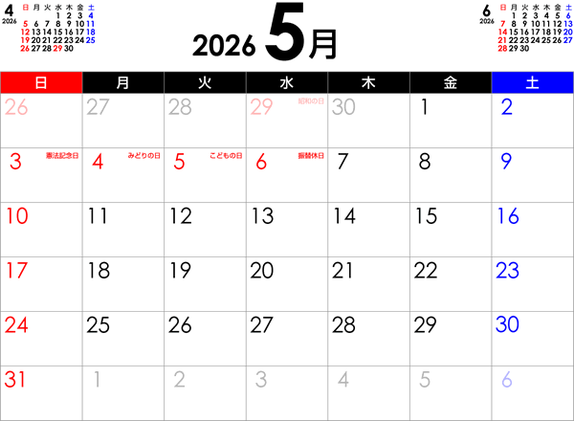

2026年6月
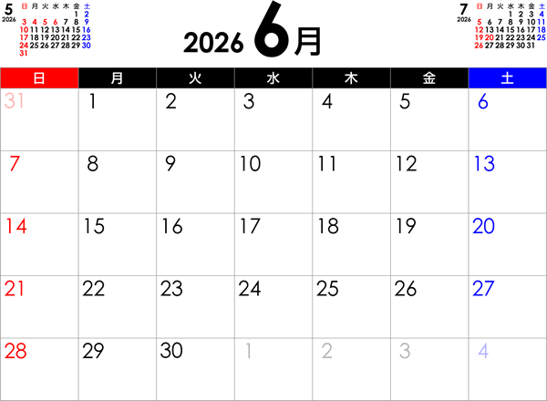

11.227歩
7.255歩

6.355歩

